活动报价单
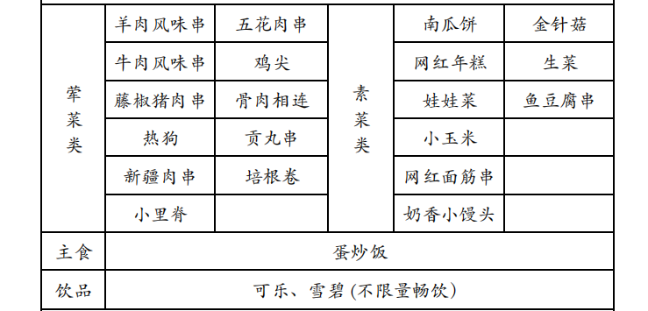
类别 | 项目 | 规格 | 单价 | 单位 | 数量 | 小计
交通 | 大巴 | 1辆45座杭州-莫干山3天来回跟随（含过路费、餐旅、司贴） | ￥4,500 | 辆 | 1 | ￥4,500 | 烧烤菜单
酒店 | 酒店 | 莫干山开元颐居度假酒店（山景房，含双早) | ￥580 | 间 | 15 | ￥8,700
用餐 | 第一天午餐 | 农家圆桌餐（不含酒水饮料） | ￥600 | 桌 | 3 | ￥1,800
 | 第一天晚餐 | 天幕烧烤套餐 | ￥128 | 人 | 30 | ￥3,840
 | 第二天午餐 | 农家圆桌餐（不含酒水饮料） | ￥600 | 桌 | 3 | ￥1,800
 | 第二天晚餐 | 农家圆桌餐（不含酒水饮料） | ￥600 | 桌 | 3 | ￥1,800
 | 第三天午餐 | 农家圆桌餐（不含酒水饮料） | ￥600 | 桌 | 3 | ￥1,800
服务费/人员 | 活动服务费 | 活动策划费、项目实施费、方案执行、场地勘查、差旅费、代订费 | ￥2,000 | 场 | 1 | ￥2,000
 |  | 5年以上活动专业徒步教练 | ￥1,500 | 天 | 1 | ￥1,500
 |  | 3年以上活动领队 | ￥500 | 天 | 3 | ￥1,500
活动体验 | 游玩 | 天际森谷景区 滑板车套餐：天际滑板车、天际缆车、天际探险塔、高空玻璃观景台七彩滑道，滑草，射箭 | ￥150 | 人 | 30 | ￥4,500
 | 活动 | 篝火晚会（包含篝火教练+荧光棒+音乐节） | ￥2,000 | 场 | 1 | ￥2,000
 | 景区 | 下渚湖湿地公园 | ￥70 | 人 | 30 | ￥2,100
 | 漂流 | 十八道湾漂流 | ￥120 | 人 | 30 | ￥3,600
其他 | 保险 | 2天专业团队险（专业户外保险公司承保） | ￥30 | 人 | 30 | ￥900
增值服务 | 赠送 | 活动矿泉水、拍照横幅、冰袖、功能性饮料（徒步赠送） | 500 | 场 | 1 | ￥0
总价 |  |  |  |  |  | ￥42,340
税费（税点百分之一） |  |  |  |  |  | ￥423
总价含税 |  |  |  |  |  | ￥42,763
人均 |  |  |  |  |  | ￥1,425

